表紙・改定履歴
Webダイレクト販売

画面設計書
Web申込み専用ページパスワード変更画面
G0216

© 2020 Sasuke Financial Lab Inc.

変 更 記 録
版数 REV. | 作成更新日 | 変 更 内 容 | 担 当
01 | 2020-08-27 | 初版 | 小川
02 | 2020-09-04 | 名称変更 ・「申込マイページパスワード変更画面」→「Web申込み専用ページパスワード変更画面」 | 幡司
03 | 2020-09-17 | UI工程初版 | 福山
04 | 2020-10-09 | UIレビュー対応 | 木下
05 | 2020-10-15 | アカウントIDを個人IDに変更 | 福山
06 | 2020-11-27 | ・「画面項目定義書」シートにテキストボックスのtypeを追記 ・「画面項目定義書」シートにテキストボックスのプレースホルダーを追記 | 小川

画面概要
設計説明書 |  |  | システム |  |  | 画面名 | 画面ID
 |  |  | Webダイレクト販売 |  |  | Web申込み専用ページパスワード変更画面 | G0216

 | 1 | 画面概要

 |  | 申込者がパスワードを変更したい場合に、パスワードの変更を行う画面である。
 |  | 外部認証の場合はパスワードが不要なため、この画面は存在しない。

 |  | 変更後、「共通画面_通知画面」で変更完了メッセージを表示する。

 | 2 | 画面遷移
 |  | 「G0215.Web申込み専用ページトップ画面」 |  |  | 「G0216.Web申込み専用ページパスワード変更画面」

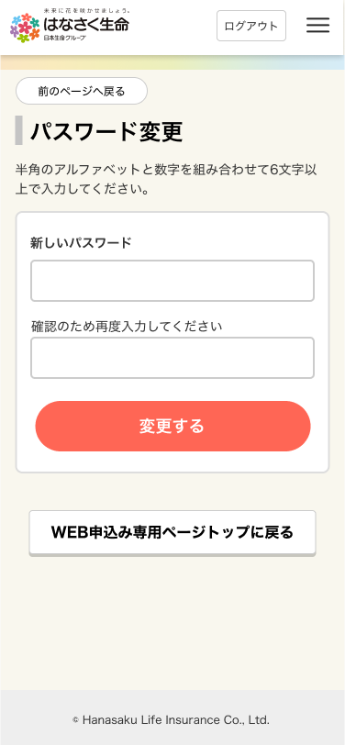

 |  |  |  | Web申込み専用ページ
 |  |  |  | パスワード変更ボタンから遷移

 |  |  |  |  |  |  |  | 「共通画面_通知画面」でメッセージを表示
 |  |  |  |  |  |  |  | [画面設計書_共通画面仕様.xlsx]参照

画面レイアウト
画面レイアウト | システム | 画面名 | 画面ID
 | Webダイレクト販売 | Web申込み専用ページパスワード変更画面 | G0216

1

2
A

3

1
B

